实际图片
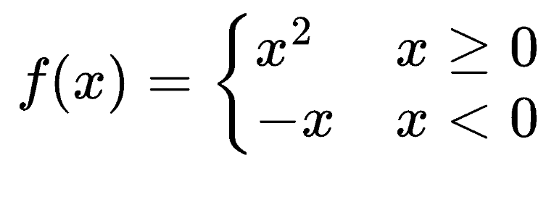
实际 Excel 图片对象验证区
此工作表由本机 Excel 适配器实际插入图片公式；对象名称应以 LSNO_ 开头，并携带可回读的公式元数据。

Excel 图片插入目标区
上标箭头 | 极限与函数
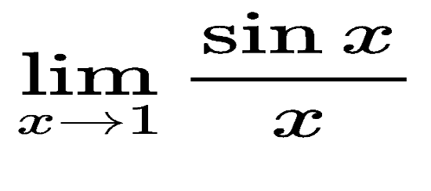

分段函数 | 积分与求和

